INICIO


 | RUTINAS COMPLETAS ACTUALIZADAS 2022

Estas son las rutinas que mayor número de reproducciones han tenido en el canal, las he adaptado para que supongan un nuevo reto y sean adecuadas para cualquier nivel.

PUEDES NAVEGAR POR EL EXCEL A TRAVÉS DE LOS SIGUIENTES LINKS:
RUTINA HÍBRIDA DE 4 DÍAS
RUTINA FULLBODY DE 3 DÍAS
TORSO PIERNA DE 4 DÍAS

ACCEDE A MÁS RUTINAS EN MI CANAL DE YOUTUBE E INSTAGRAM
CANAL DE YOUTUBE
INSTAGRAM

RUTINA HÍBRIDA DE 4 DÍAS
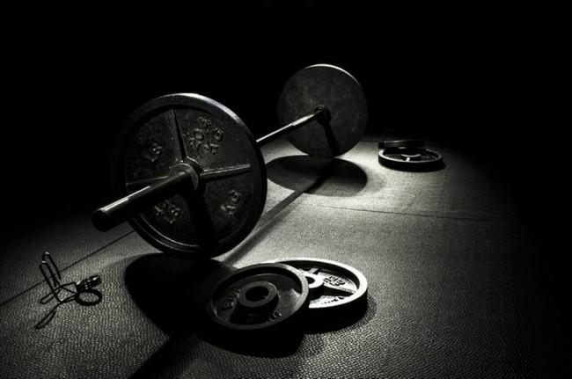


 | RUTINA HÍBRIDA DE 4 DÍAS

VOLVER A INICIO

PECHO BÍCEPS | SETS X REPS | SEMANA 1 - PESOS UTILIZADOS | SEMANA 2 - PESOS UTILIZADOS | SEMANA 3 - PESOS UTILIZADOS | SEMANA 4 - PESOS UTILIZADOS | SEMANA 5 - PESOS UTILIZADOS | SEMANA 6 - PESOS UTILIZADOS | SEMANA 7 - PESOS UTILIZADOS | SEMANA 8 - PESOS UTILIZADOS | SEMANA 9 - PESOS UTILIZADOS | SEMANA 10 - PESOS UTILIZADOS
MOVILIDAD Y APROXIMACIONES
PRESS DE BANCA | 3X5
PRESS DECLINADO | 3X8
PRESS INCLINADO MANCUERNAS | 3X8
CRUCE POLEA ALTA O PECK DECK | 3X10
CRUCE POLEA BAJA | 3X15
DEAD CURL | 3X6-8
CURL EN POLEA ALTA | 3X12
CURL INCLINADO MANCUERNAS | 3X15

PIERNA HOMBRO | SETS X REPS | SEMANA 1 - PESOS UTILIZADOS | SEMANA 2 - PESOS UTILIZADOS | SEMANA 3 - PESOS UTILIZADOS | SEMANA 4 - PESOS UTILIZADOS | SEMANA 5 - PESOS UTILIZADOS | SEMANA 6 - PESOS UTILIZADOS | SEMANA 7 - PESOS UTILIZADOS | SEMANA 8 - PESOS UTILIZADOS | SEMANA 9 - PESOS UTILIZADOS | SEMANA 10 - PESOS UTILIZADOS
MOVILIDAD Y APROXIMACIONES
SENTADILLA | 3X5
PRESS MILITAR | 3X8
ZANCADAS CON BARRA | 3X20
PESO MUERTO RUMANO | 3X12
CURL FEMORAL | 3X15
FACEPULL | 3X12
ELEVACIÓN LATERAL | 3X15
PÁJAROS EN CONTRACTORA | 3X20

ESPALDA TRÍCEPS | SETS X REPS | SEMANA 1 - PESOS UTILIZADOS | SEMANA 2 - PESOS UTILIZADOS | SEMANA 3 - PESOS UTILIZADOS | SEMANA 4 - PESOS UTILIZADOS | SEMANA 5 - PESOS UTILIZADOS | SEMANA 6 - PESOS UTILIZADOS | SEMANA 7 - PESOS UTILIZADOS | SEMANA 8 - PESOS UTILIZADOS | SEMANA 9 - PESOS UTILIZADOS | SEMANA 10 - PESOS UTILIZADOS
MOVILIDAD Y APROXIMACIONES
DOMINADAS NEUTRAS | 3X6
SEAL ROW MANCUERNA | 3X10
JALÓN PRONO AL PECHO | 3X12
REMO A UNA MANO EN MÁQUINA | 3X12
REMO GIRONDA | 3X15
EXTENSIÓN TRÍCEPS CON CUERDA | 3X10
PATADA TRÍCEPS EN POLEA | 3X12
PRESS FRANCÉS BARRA EN SUELO | 3X15

FULLBODY | SETS X REPS | SEMANA 1 - PESOS UTILIZADOS | SEMANA 2 - PESOS UTILIZADOS | SEMANA 3 - PESOS UTILIZADOS | SEMANA 4 - PESOS UTILIZADOS | SEMANA 5 - PESOS UTILIZADOS | SEMANA 6 - PESOS UTILIZADOS | SEMANA 7 - PESOS UTILIZADOS | SEMANA 8 - PESOS UTILIZADOS | SEMANA 9 - PESOS UTILIZADOS | SEMANA 10 - PESOS UTILIZADOS
MOVILIDAD Y APROXIMACIONES
PESO MUERTO | 3X5
SENTADILLA | 3X10
PRESS BANCA MANCUERNAS | 3X8
REMO CON MANCUERNA | 3X12
FACEPULL | 3X20
FONDOS CERRADOS PARALELAS | 3X12
CURL CONCENTRADO MANCUERNA | 3X15
ELEVACIÓN LATERAL MANCUERNA | 3X15

PROGRESION BASICA Y ANOTACIONES:

Debes utilizar una carga que te permita realizar las repeticiones indicadas con una técnica correcta y sin llegar al fallo muscular pero quedando cerca de este. Todas las series deben trabajarse a esta intensidad para ser consideradas efectivas.

Los principiantes solo deben hacer los ejercicios en blanco, intermedios realizan ejercicios en blanco y naranja, avanzados realizan todos los ejercicios, amarillos incluídos.

Los dias de descanso realizar trabajo general de movilidad y estiramientos.

Los tiempos de descanso orientativos son 3-5 minutos para ejercicios a 5 repeticiones o menos, 1 minuto y medio para ejercicios a 8-12 repeticiones y 1 minuto para ejercicios a 15 reps o mas.

